圖表索引
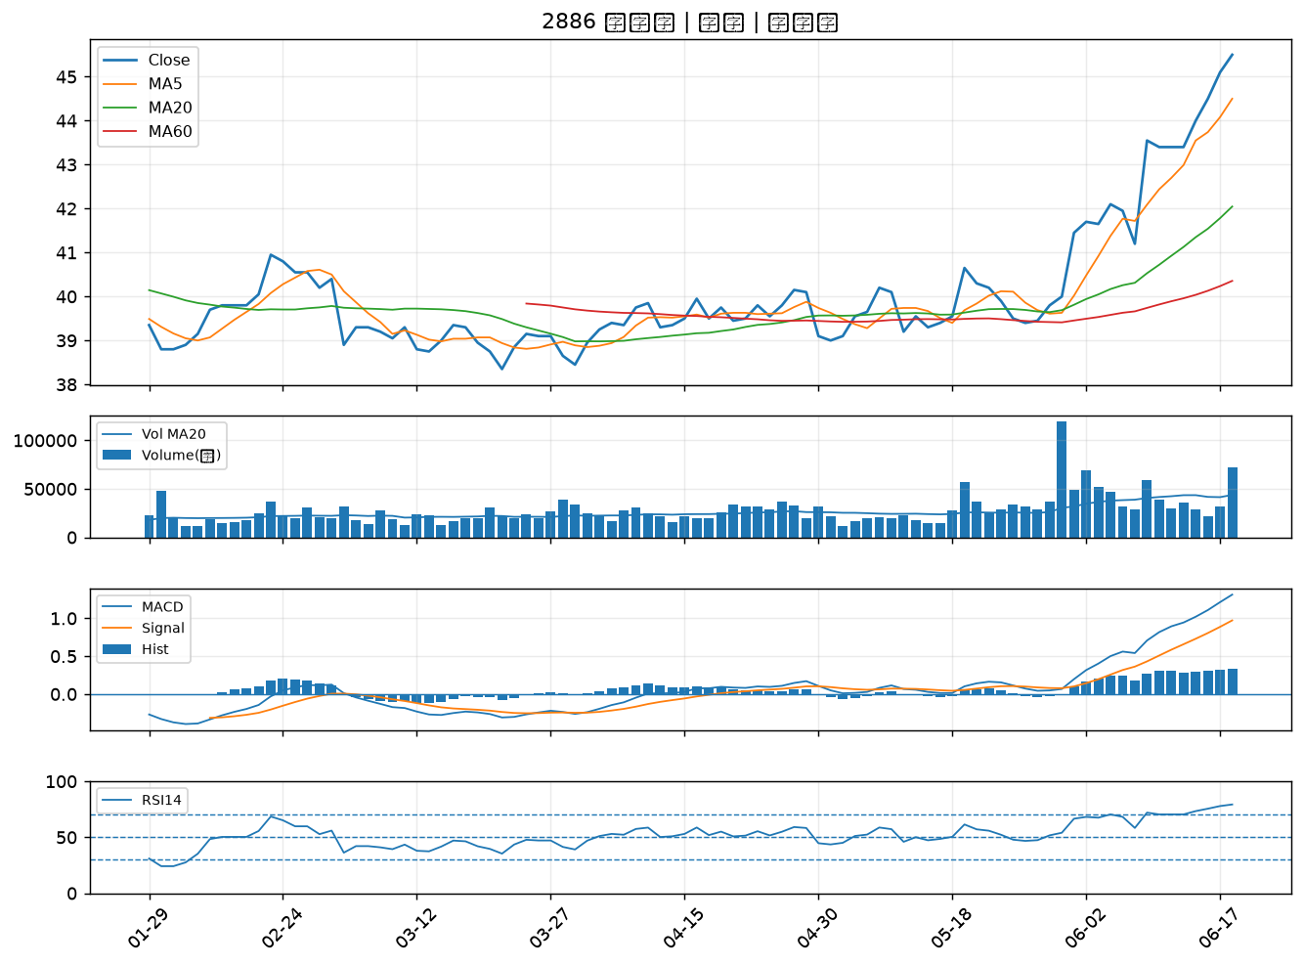
股票代號 | 股票名稱 | 市場 | 買進觀察分級 | 主力突破分數 | 圖表路徑
3481 | 群創 | 上市 | A級 | 7 | output/charts/20260618/3481_群創.png
8088 | 品安 | 上櫃 | A級 | 6 | output/charts/20260618/8088_品安.png
3234 | 光環 | 上櫃 | A級 | 6 | output/charts/20260618/3234_光環.png
2838 | 聯邦銀 | 上市 | A級 | 6 | output/charts/20260618/2838_聯邦銀.png
3002 | 歐格 | 上市 | A級 | 6 | output/charts/20260618/3002_歐格.png
4923 | 力士 | 上櫃 | A級 | 6 | output/charts/20260618/4923_力士.png
6166 | 凌華 | 上市 | A級 | 5 | output/charts/20260618/6166_凌華.png
2885 | 元大金 | 上市 | A級 | 5 | output/charts/20260618/2885_元大金.png
3060 | 銘異 | 上市 | A級 | 5 | output/charts/20260618/3060_銘異.png
1708 | 東鹼 | 上市 | A級 | 5 | output/charts/20260618/1708_東鹼.png
3537 | 堡達 | 上櫃 | A級 | 5 | output/charts/20260618/3537_堡達.png
2520 | 冠德 | 上市 | A級 | 5 | output/charts/20260618/2520_冠德.png
1568 | 倉佑 | 上市 | A級 | 5 | output/charts/20260618/1568_倉佑.png
5508 | 永信建 | 上櫃 | A級 | 5 | output/charts/20260618/5508_永信建.png
3652 | 精聯 | 上市 | A級 | 5 | output/charts/20260618/3652_精聯.png
2409 | 友達 | 上市 | A級 | 4 | output/charts/20260618/2409_友達.png
2330 | 台積電 | 上市 | A級 | 4 | output/charts/20260618/2330_台積電.png
9945 | 潤泰新 | 上市 | A級 | 4 | output/charts/20260618/9945_潤泰新.png
3034 | 聯詠 | 上市 | A級 | 4 | output/charts/20260618/3034_聯詠.png
1563 | 巧新 | 上市 | A級 | 4 | output/charts/20260618/1563_巧新.png
1455 | 集盛 | 上市 | A級 | 4 | output/charts/20260618/1455_集盛.png
4716 | 大立 | 上櫃 | A級 | 4 | output/charts/20260618/4716_大立.png
6220 | 岳豐 | 上櫃 | A級 | 4 | output/charts/20260618/6220_岳豐.png
6186 | 新潤 | 上櫃 | A級 | 4 | output/charts/20260618/6186_新潤.png
3047 | 訊舟 | 上市 | A級 | 4 | output/charts/20260618/3047_訊舟.png
2323 | 中環 | 上市 | A級 | 3 | output/charts/20260618/2323_中環.png
6672 | 騰輝電子-KY | 上市 | A級 | 3 | output/charts/20260618/6672_騰輝電子-KY.png
3003 | 健和興 | 上市 | A級 | 3 | output/charts/20260618/3003_健和興.png
2890 | 永豐金 | 上市 | B級 | 6 | output/charts/20260618/2890_永豐金.png
2886 | 兆豐金 | 上市 | B級 | 5 | output/charts/20260618/2886_兆豐金.png

3481 群創｜A級
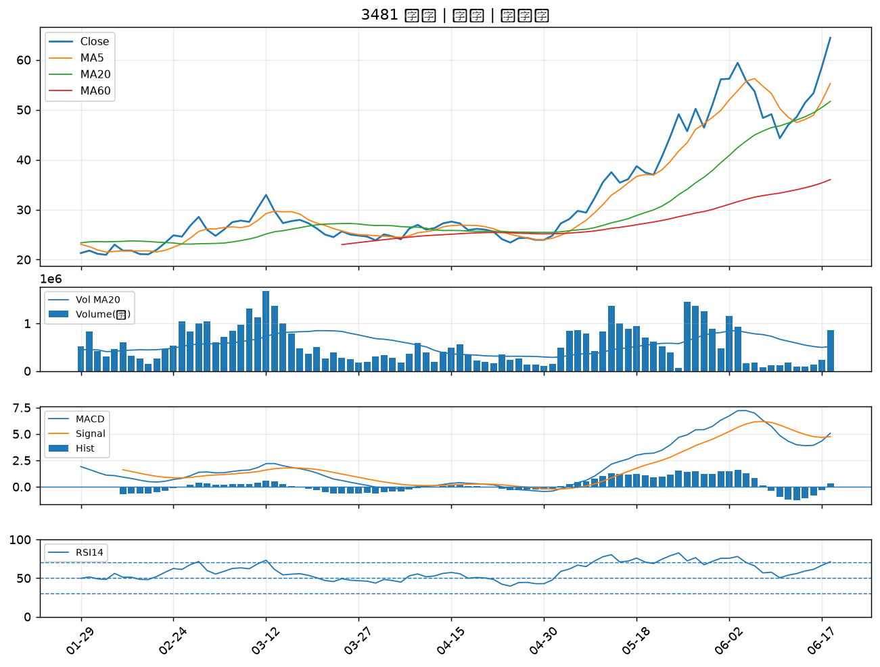

8088 品安｜A級
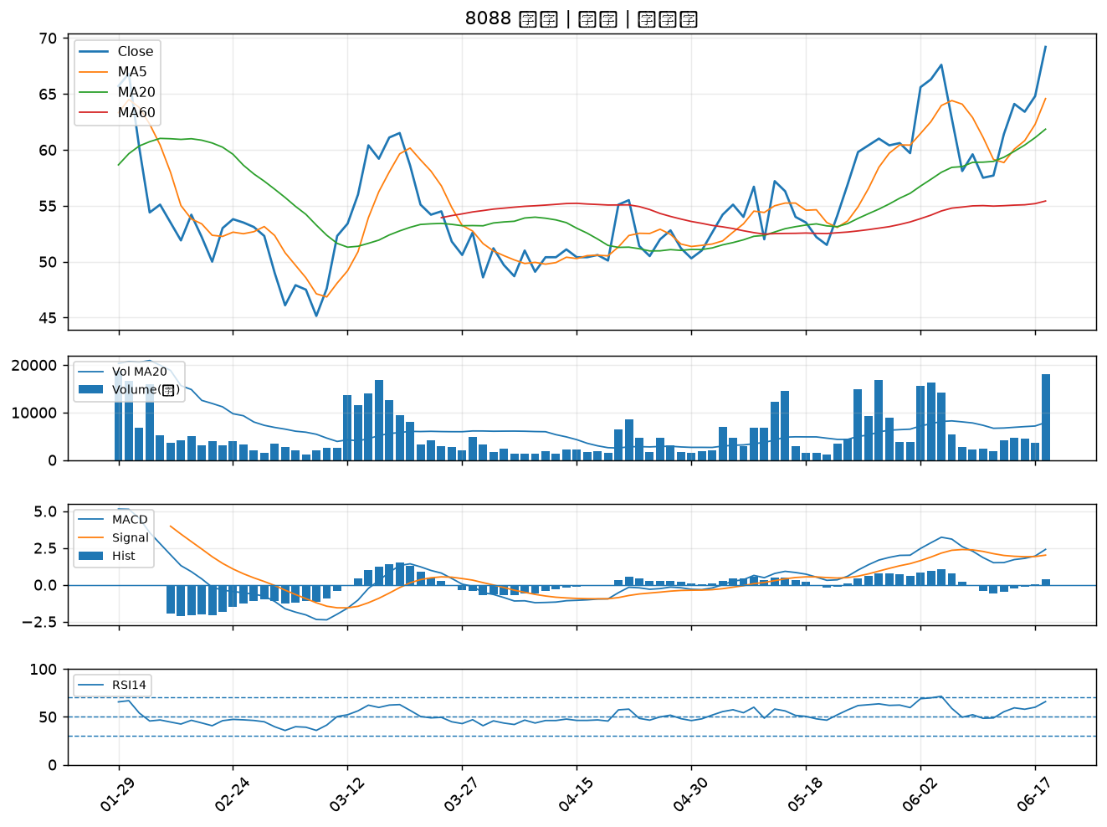

3234 光環｜A級
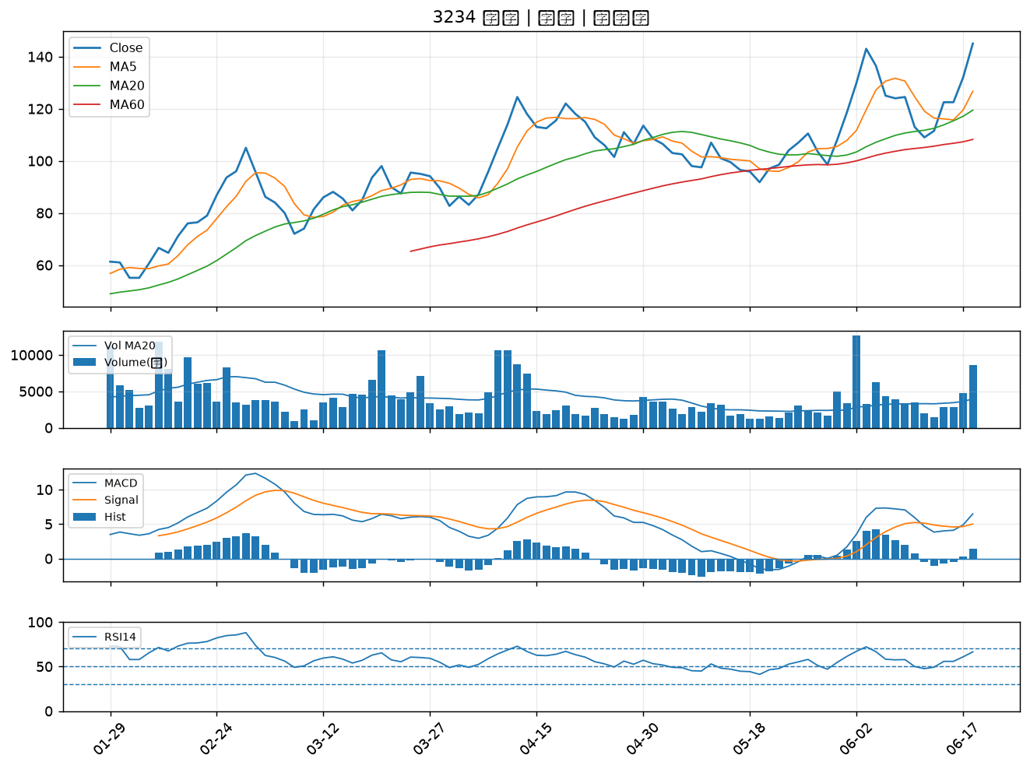

2838 聯邦銀｜A級
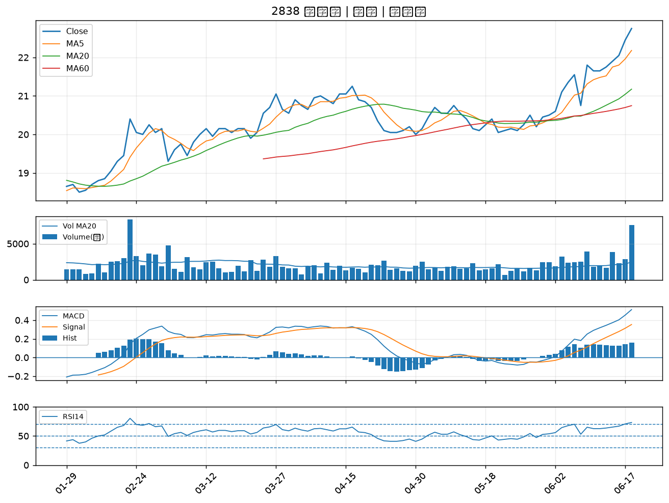

3002 歐格｜A級
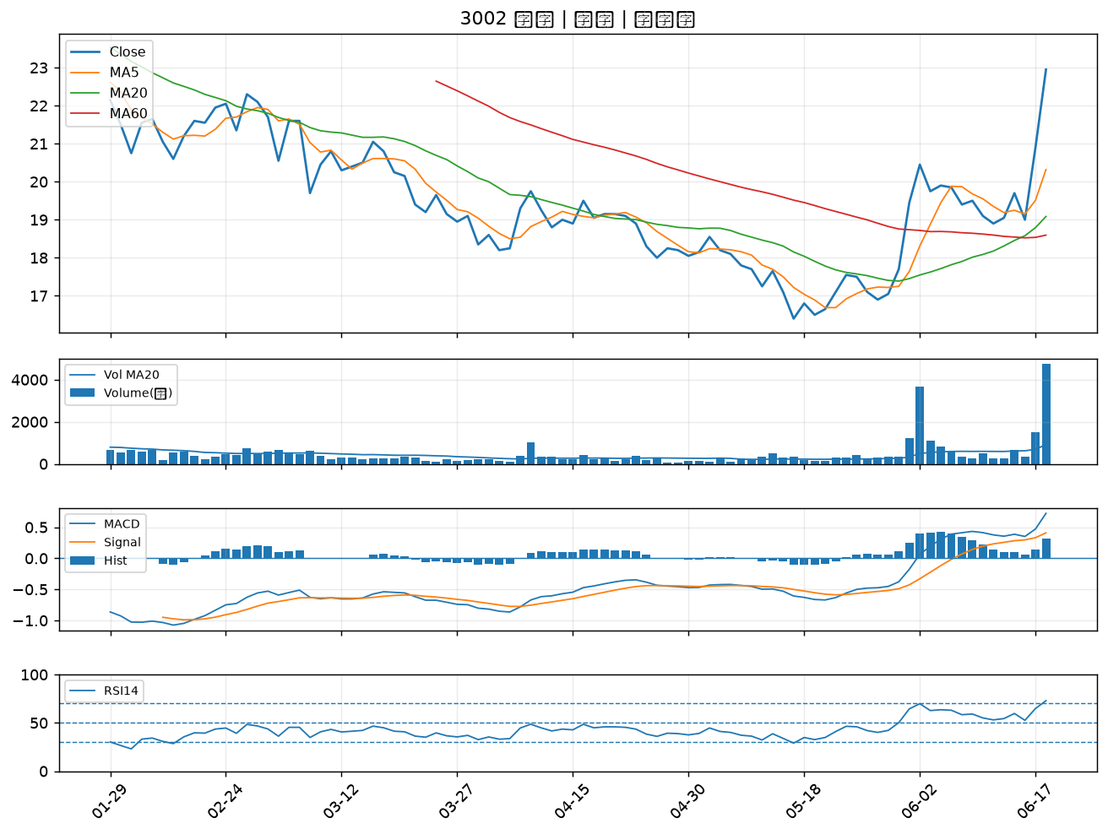

4923 力士｜A級
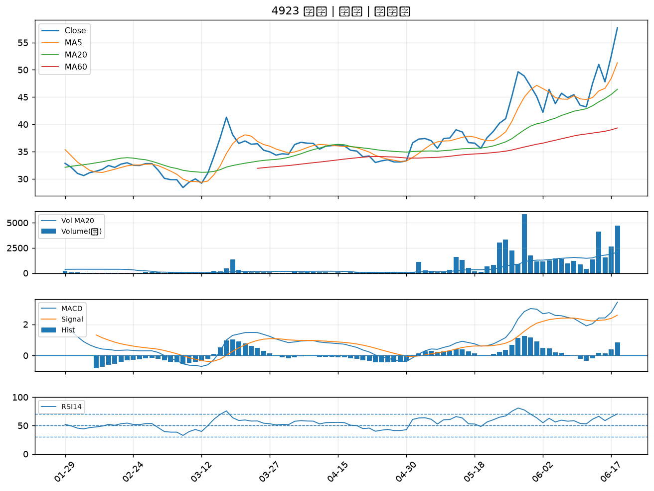

6166 凌華｜A級
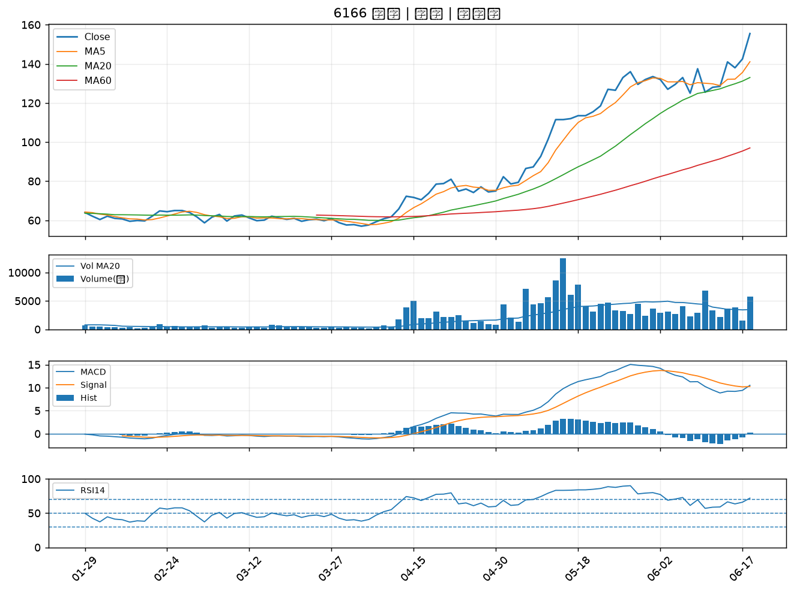

2885 元大金｜A級
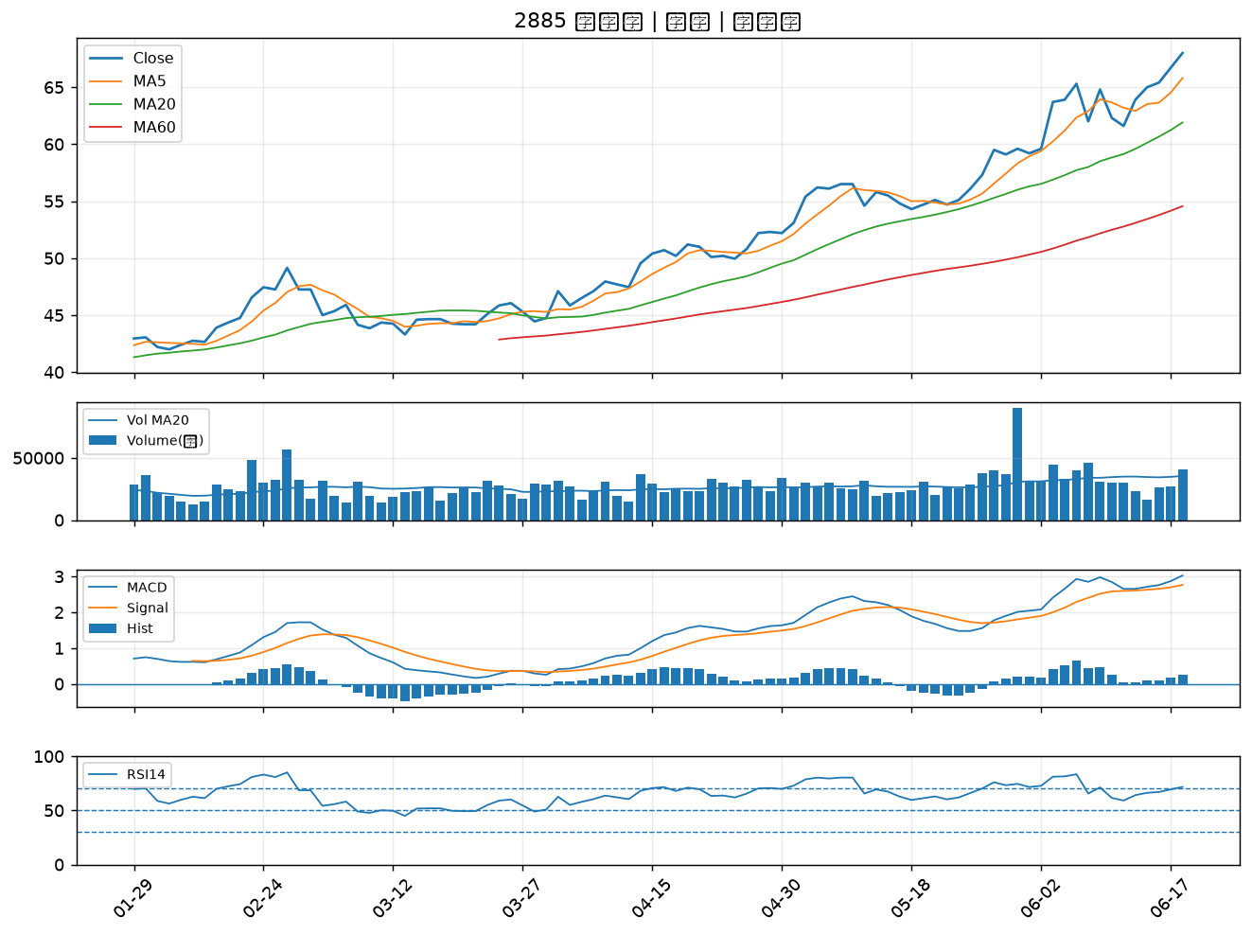

3060 銘異｜A級
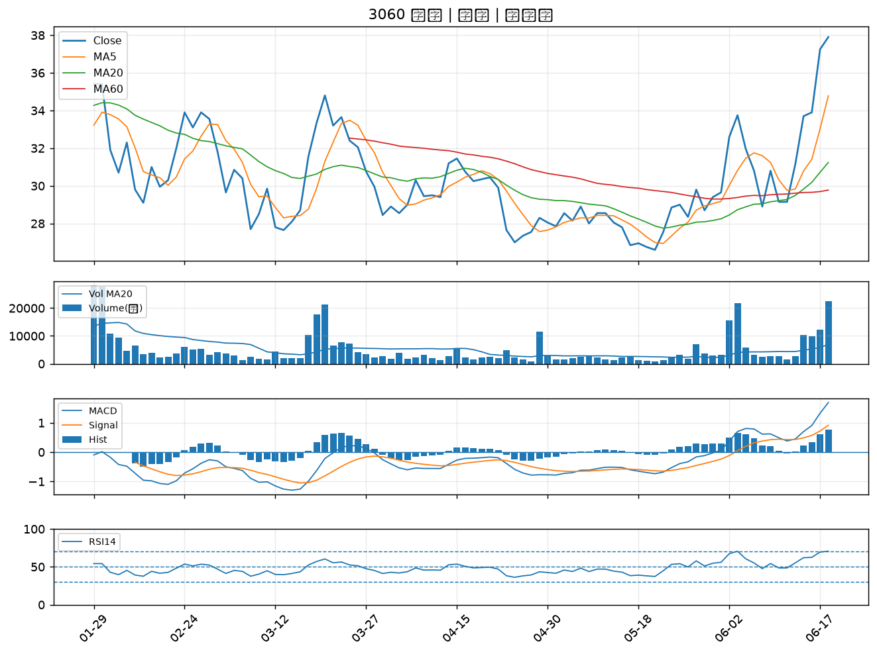

1708 東鹼｜A級
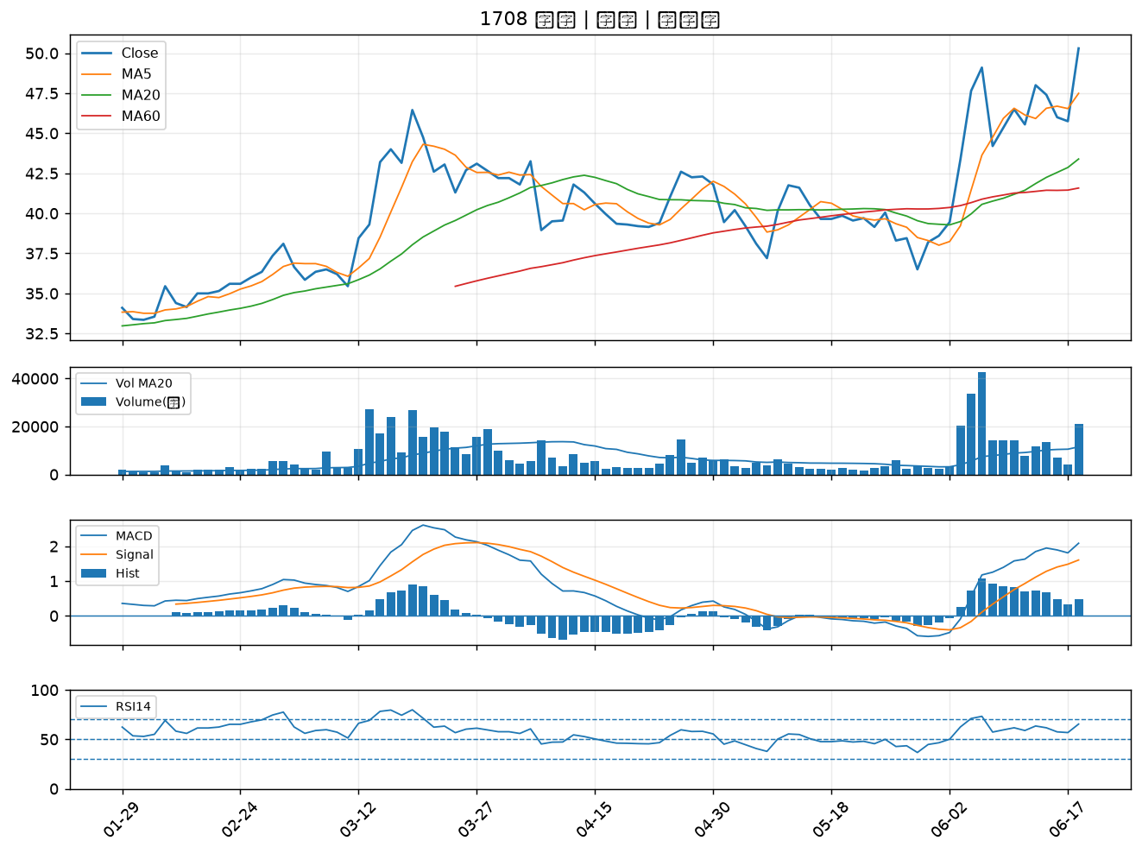

3537 堡達｜A級
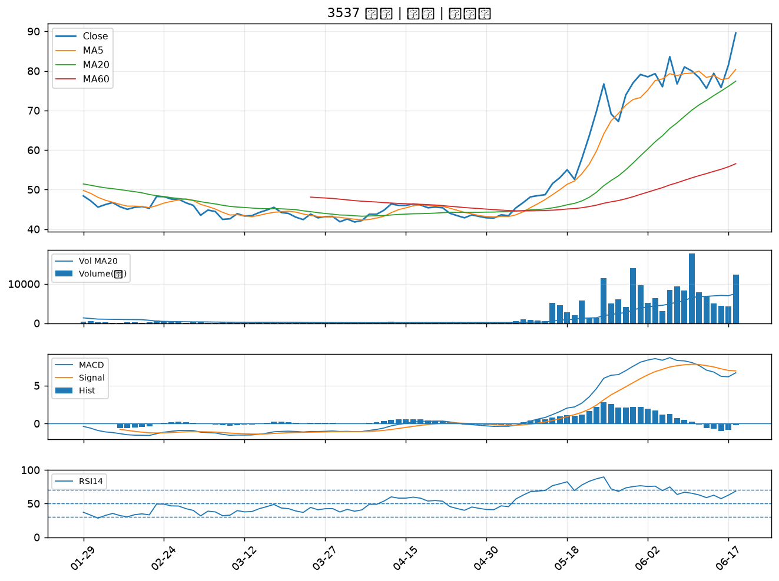

2520 冠德｜A級
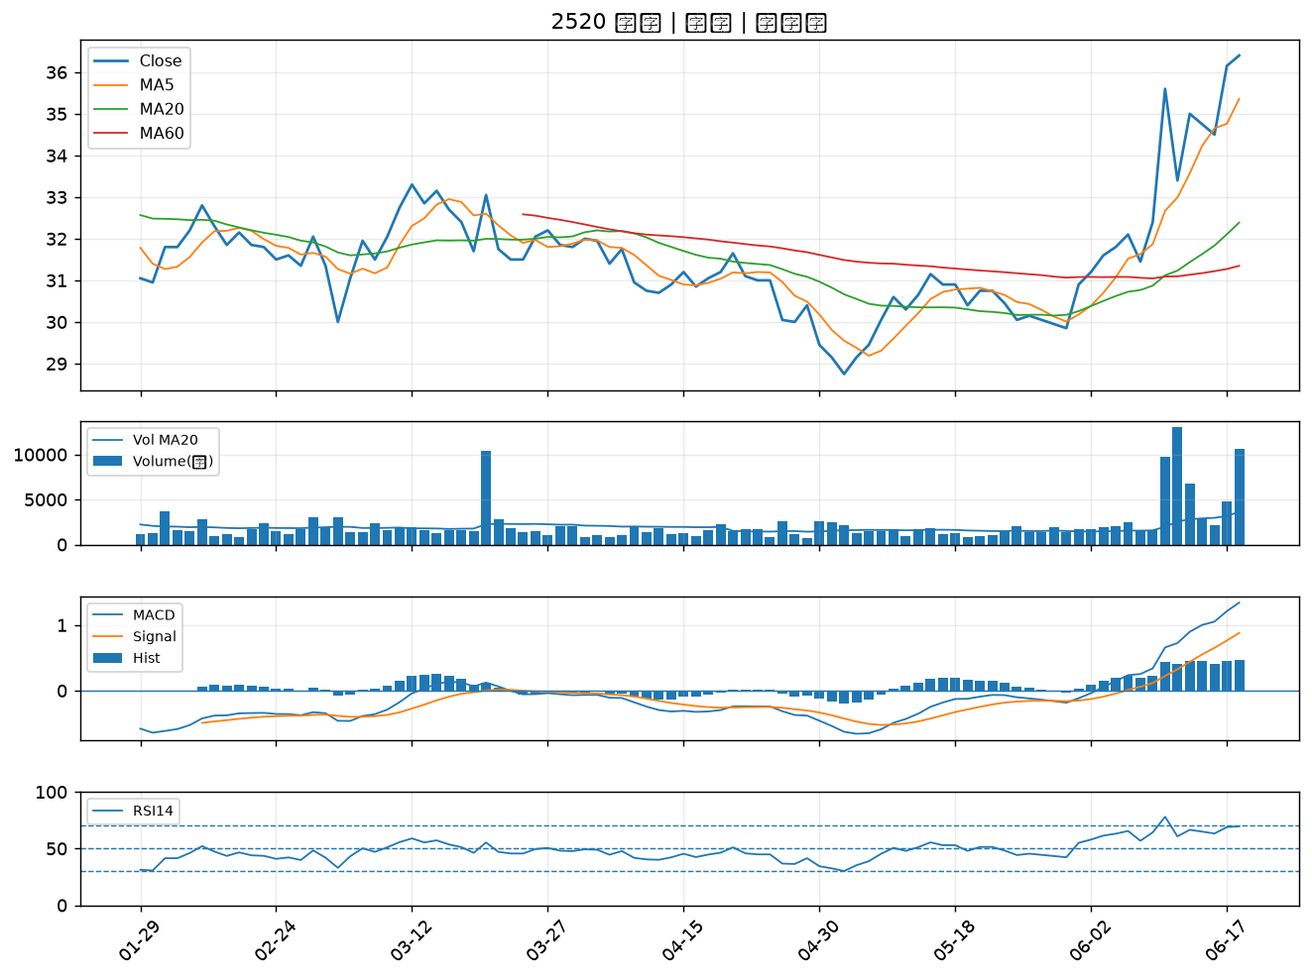

1568 倉佑｜A級
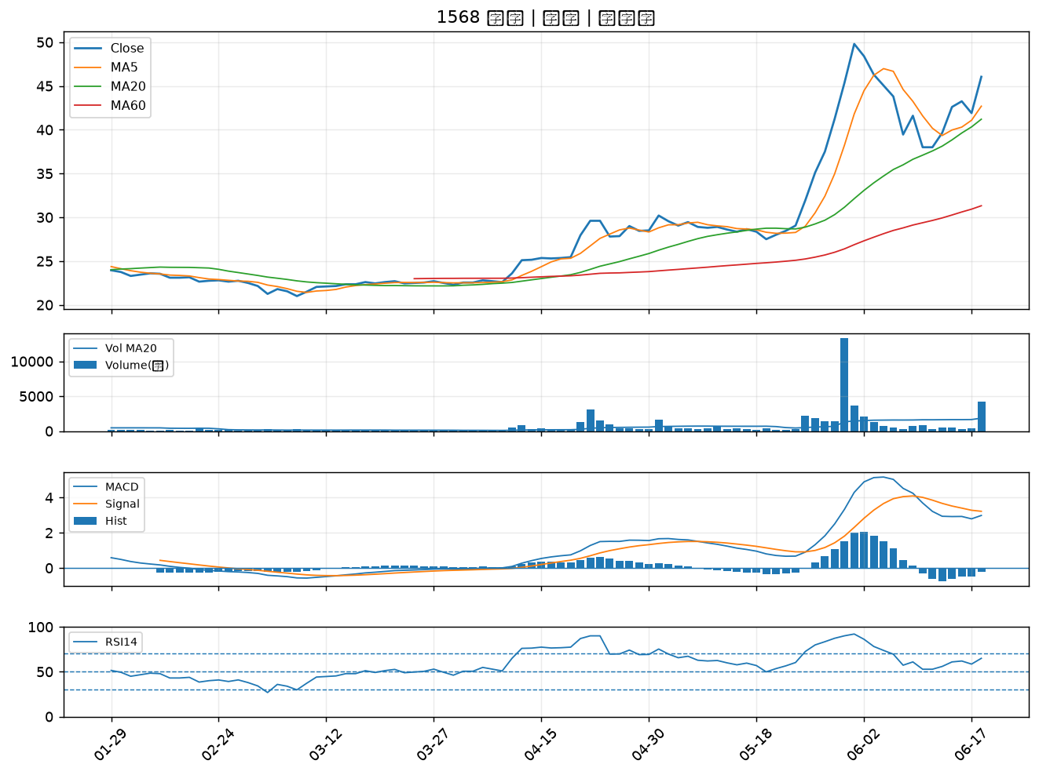

5508 永信建｜A級
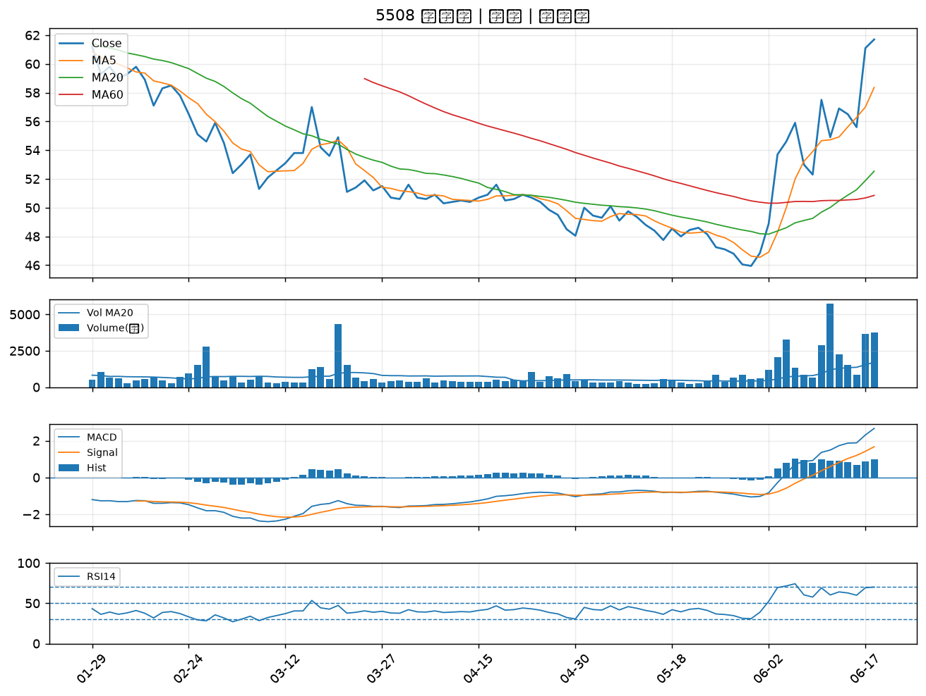

3652 精聯｜A級
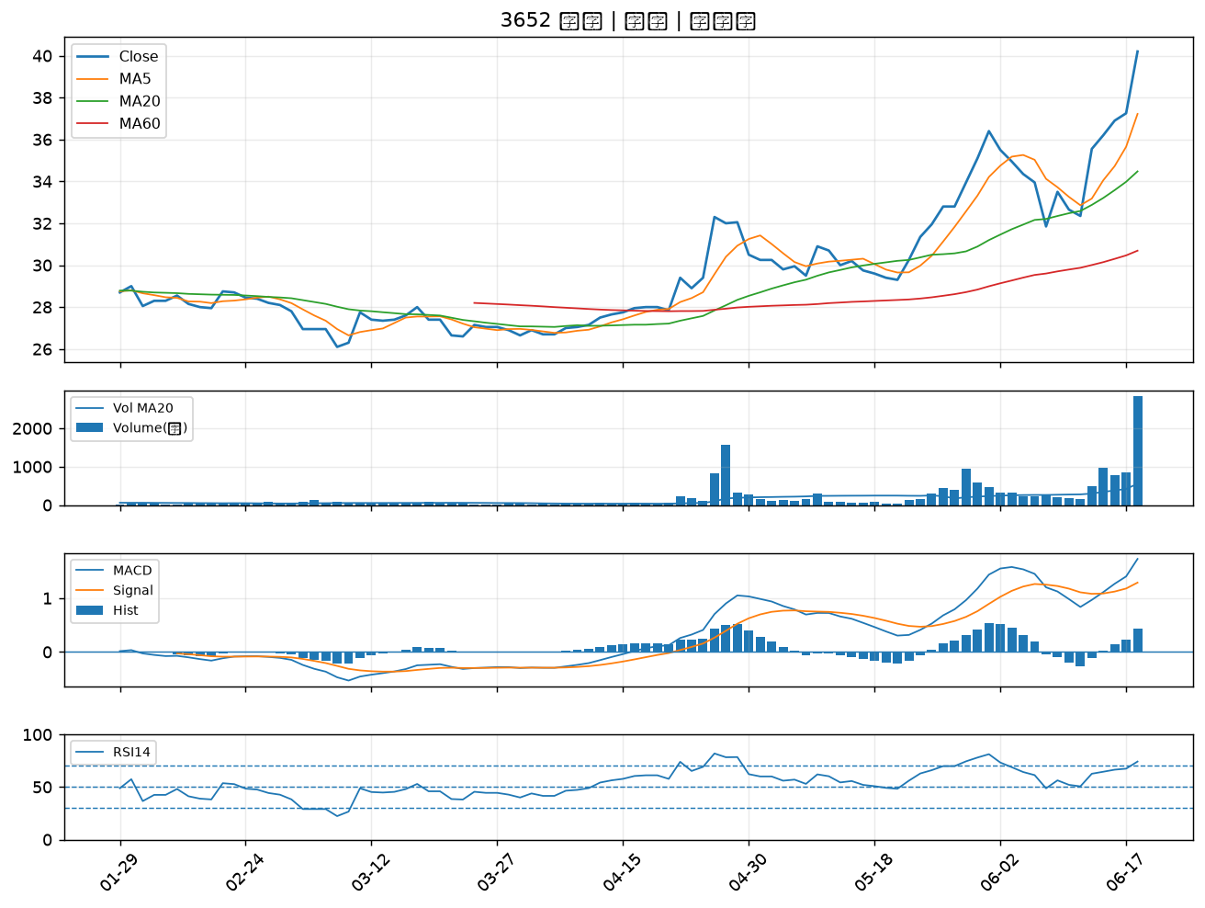

2409 友達｜A級
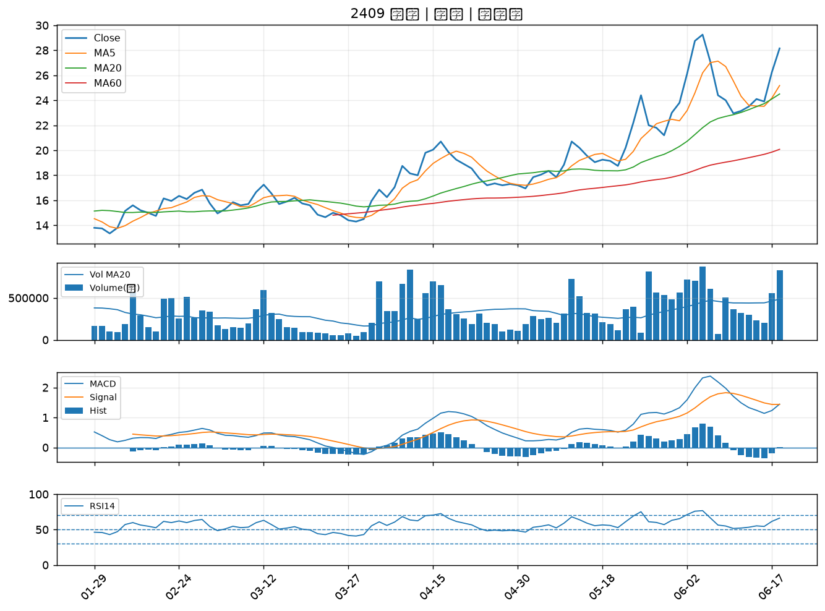

2330 台積電｜A級
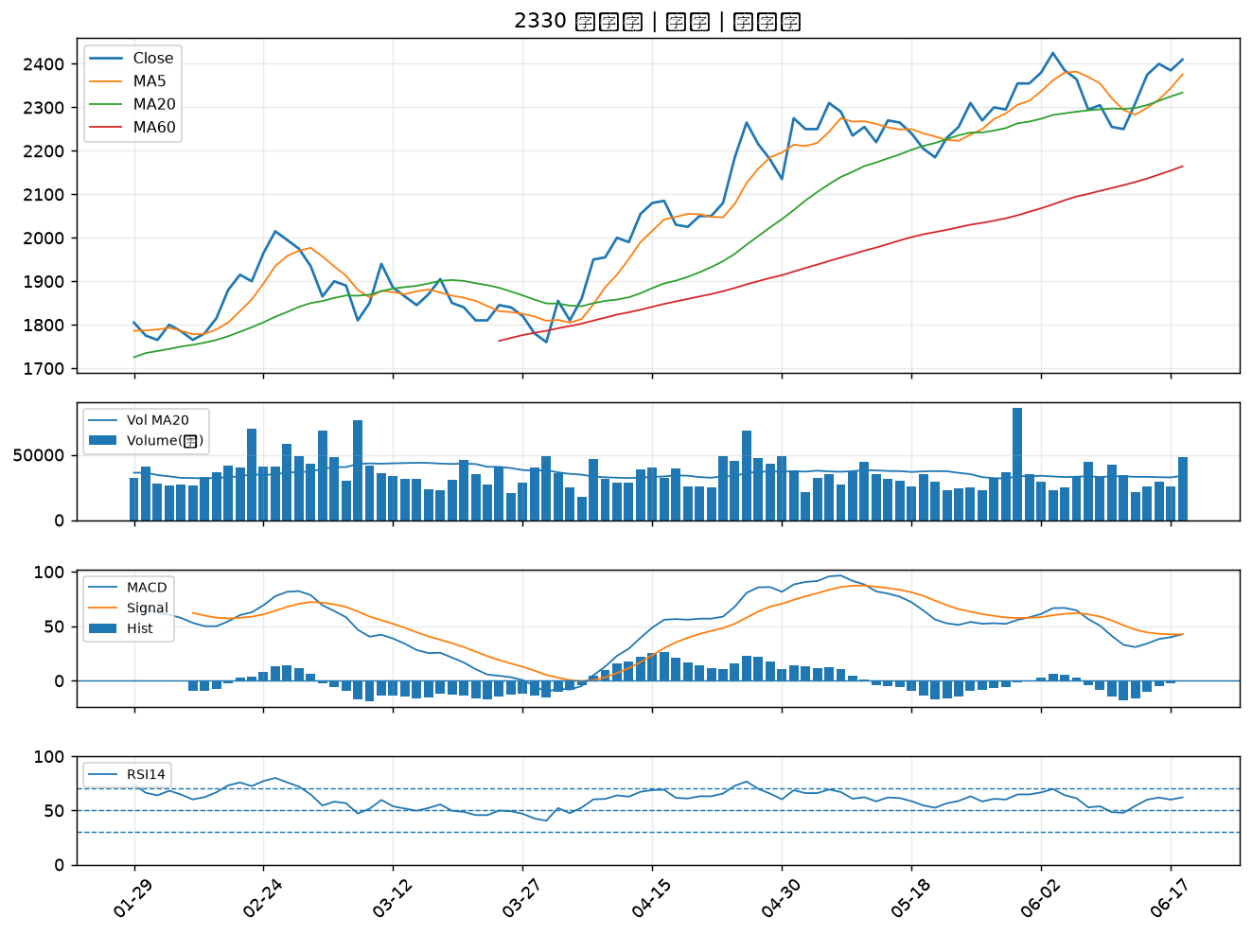

9945 潤泰新｜A級
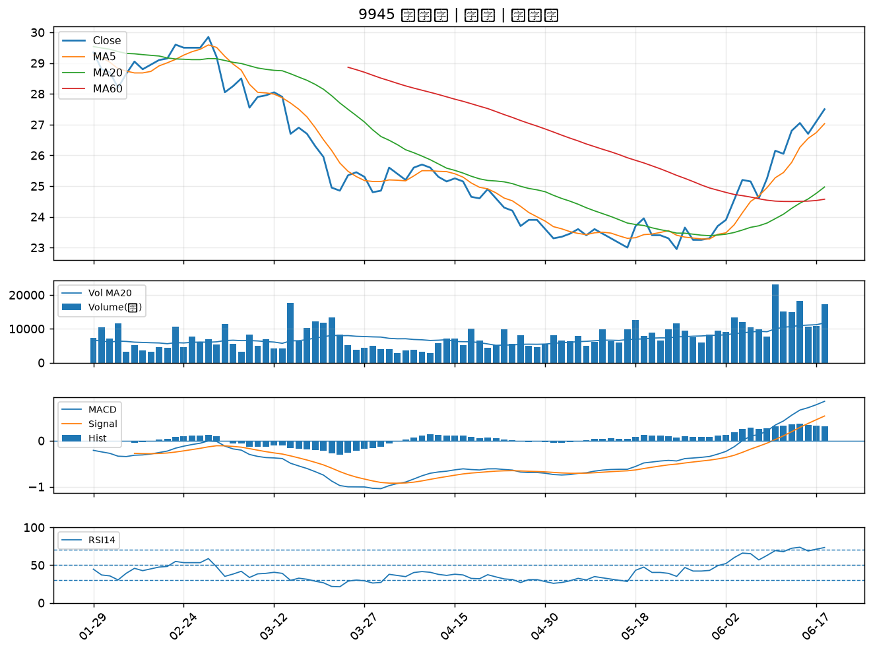

3034 聯詠｜A級
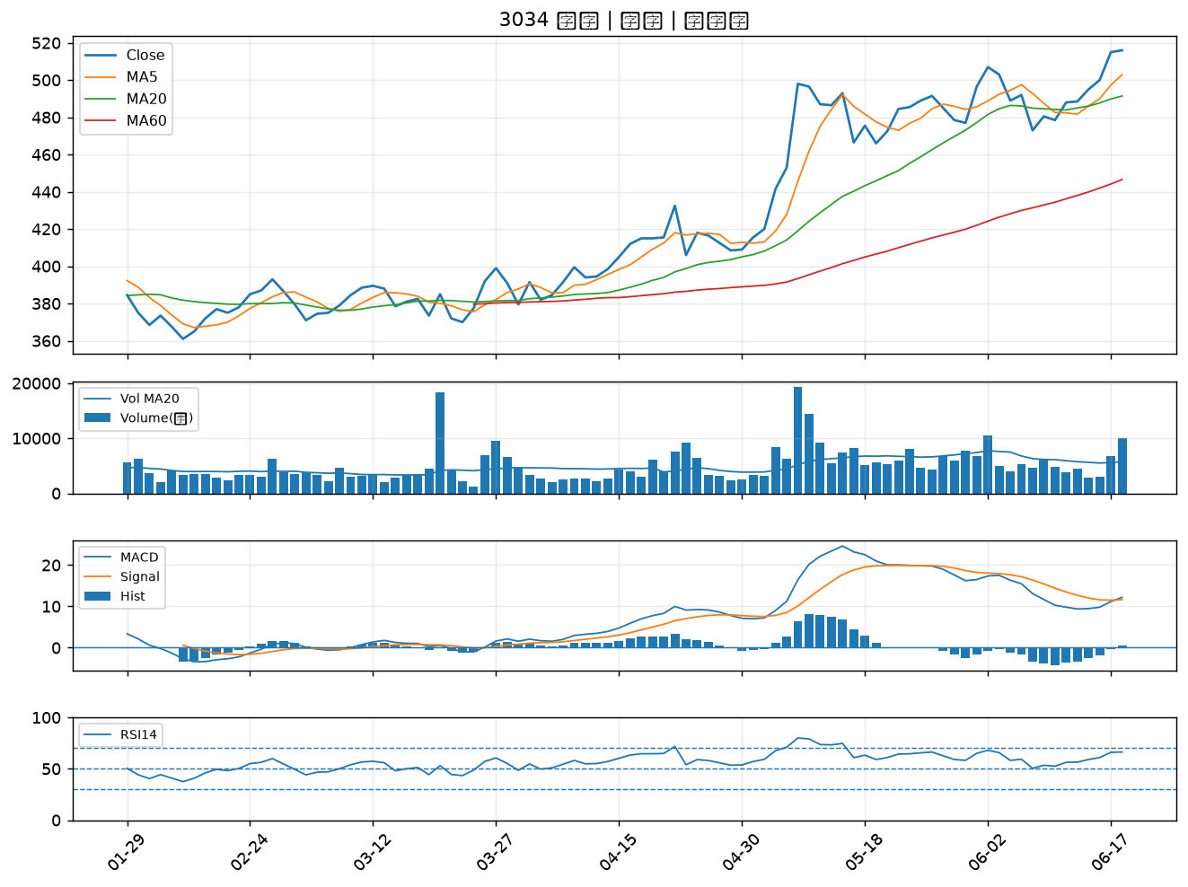

1563 巧新｜A級
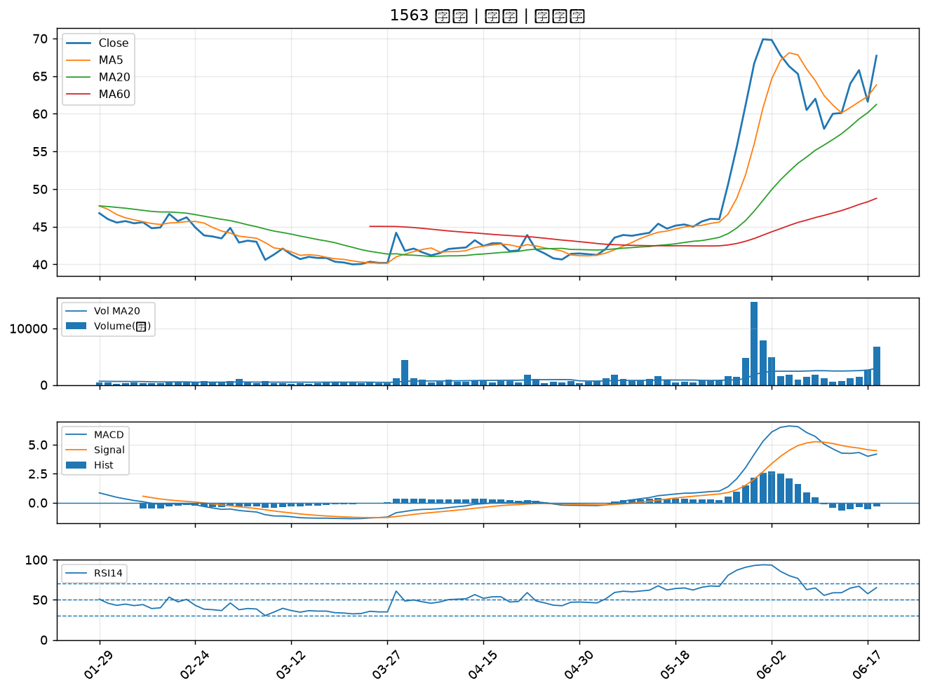

1455 集盛｜A級
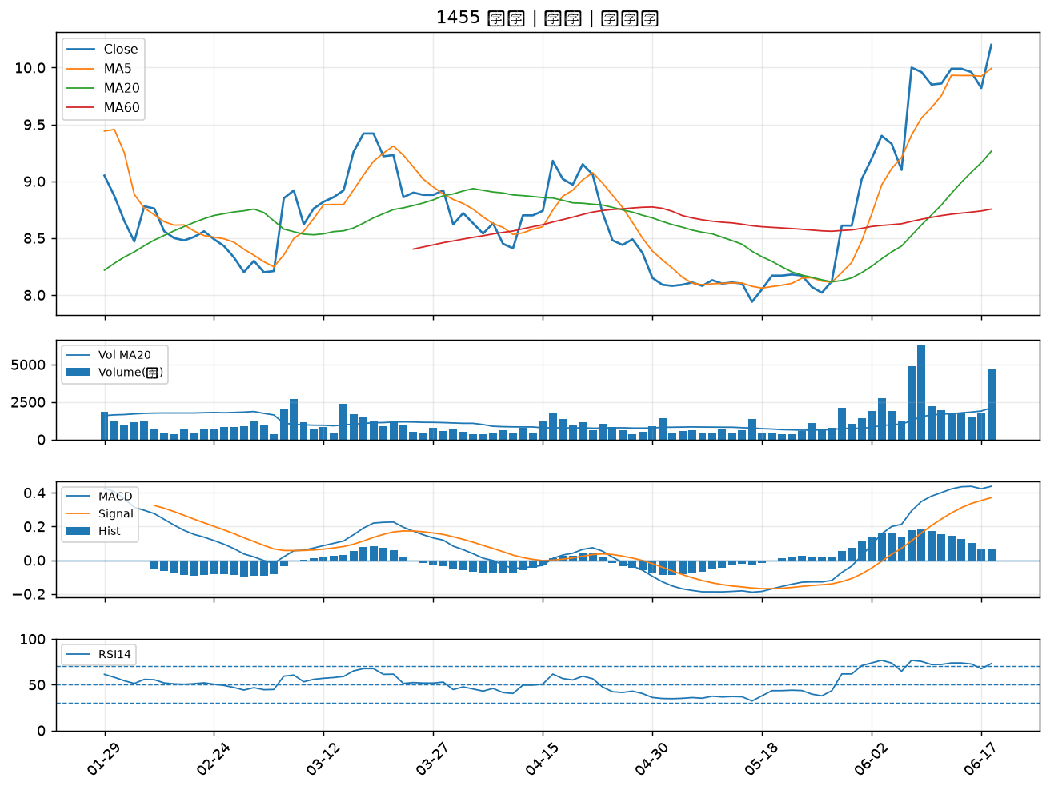

4716 大立｜A級
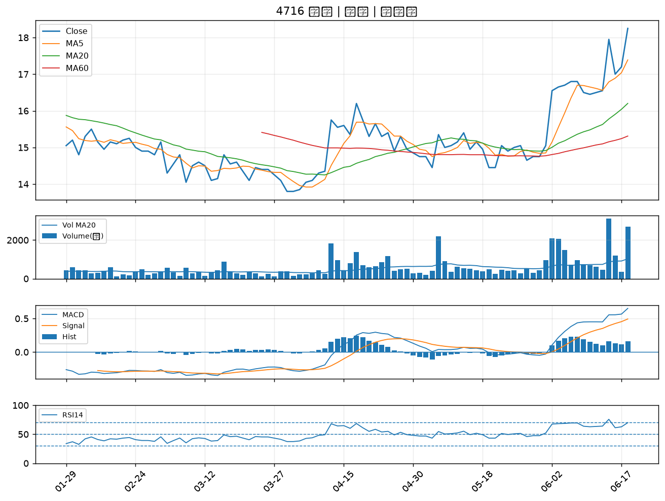

6220 岳豐｜A級
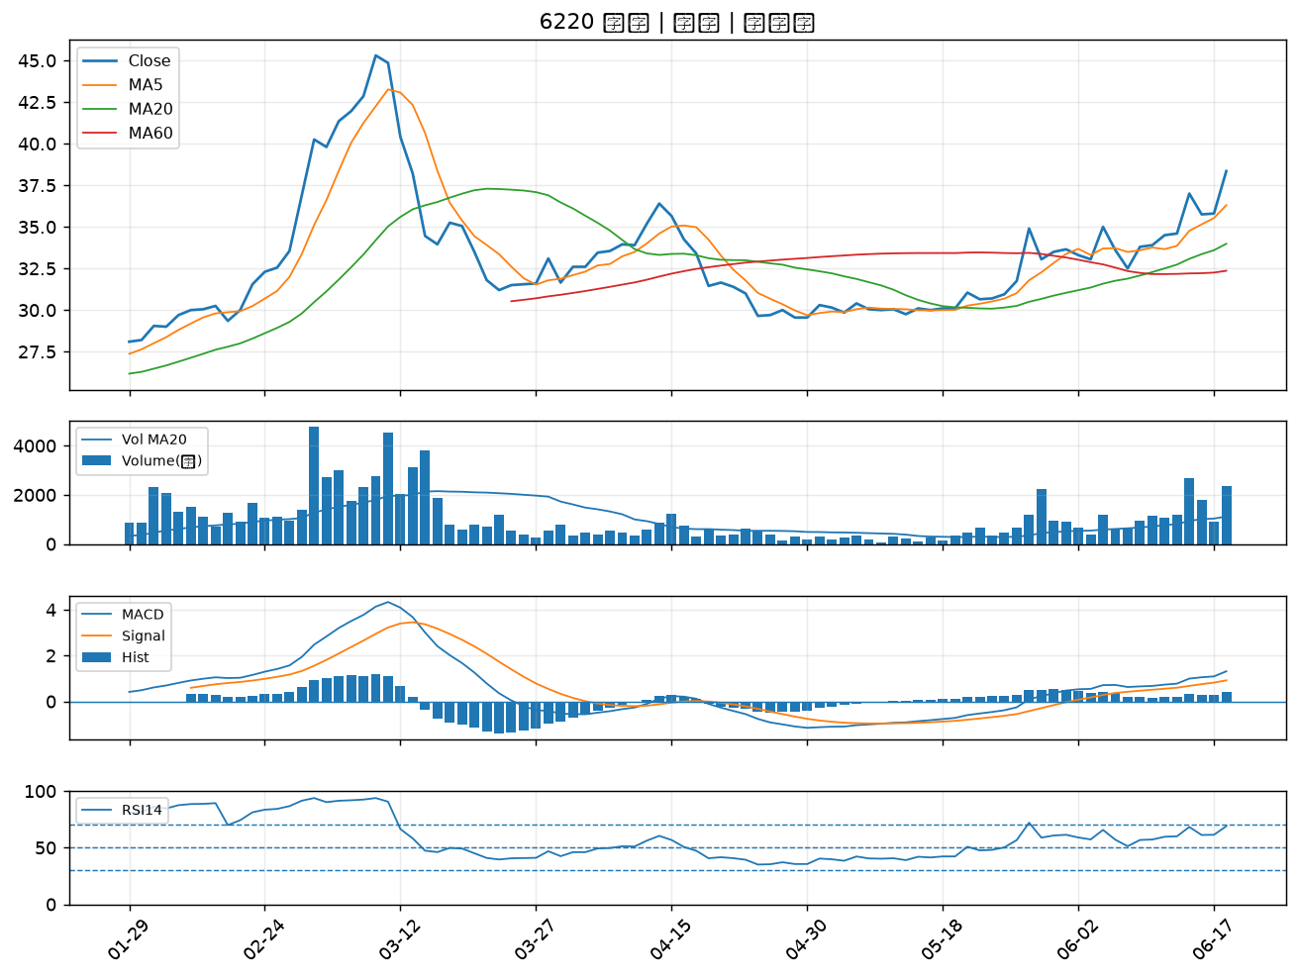

6186 新潤｜A級
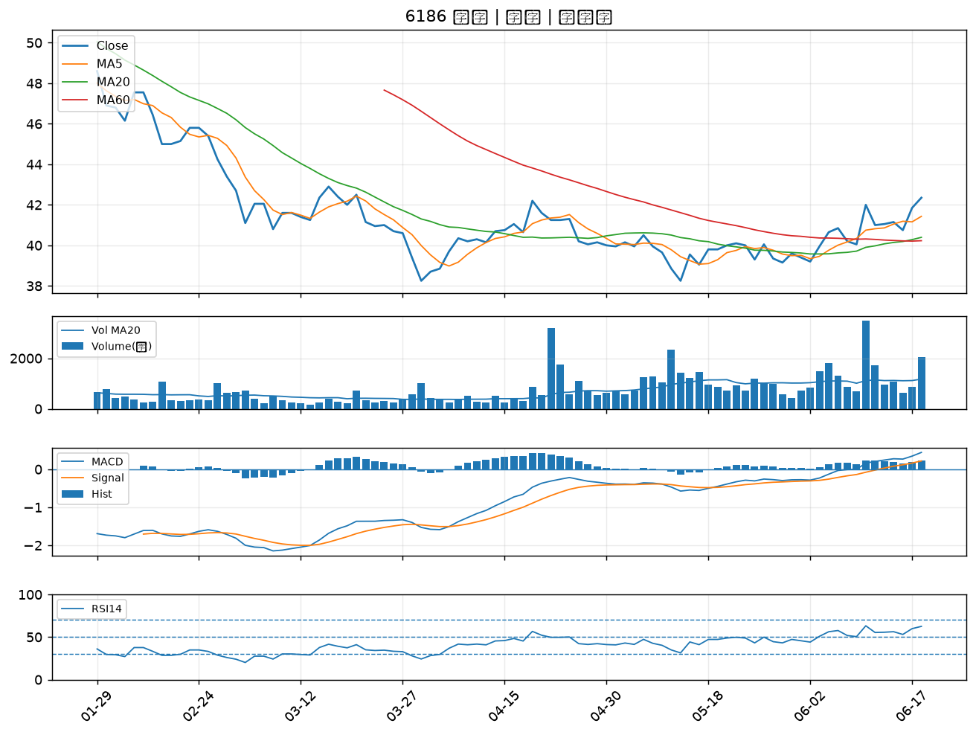

3047 訊舟｜A級
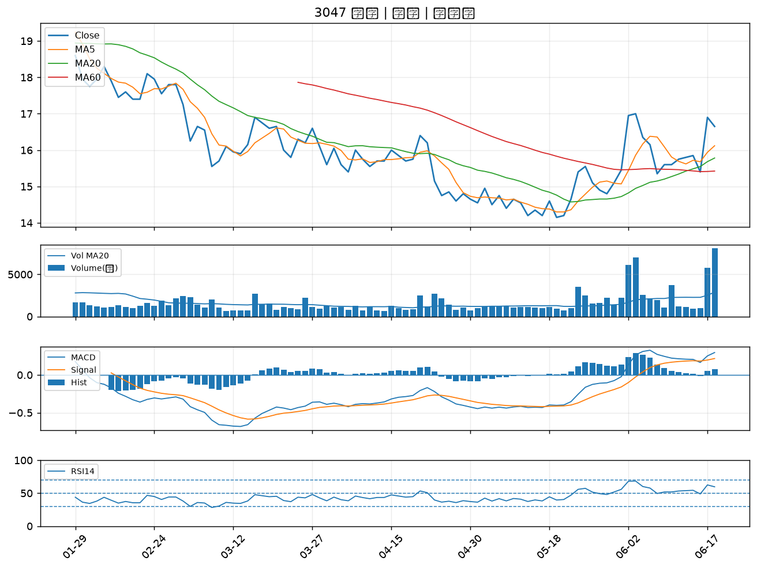

2323 中環｜A級
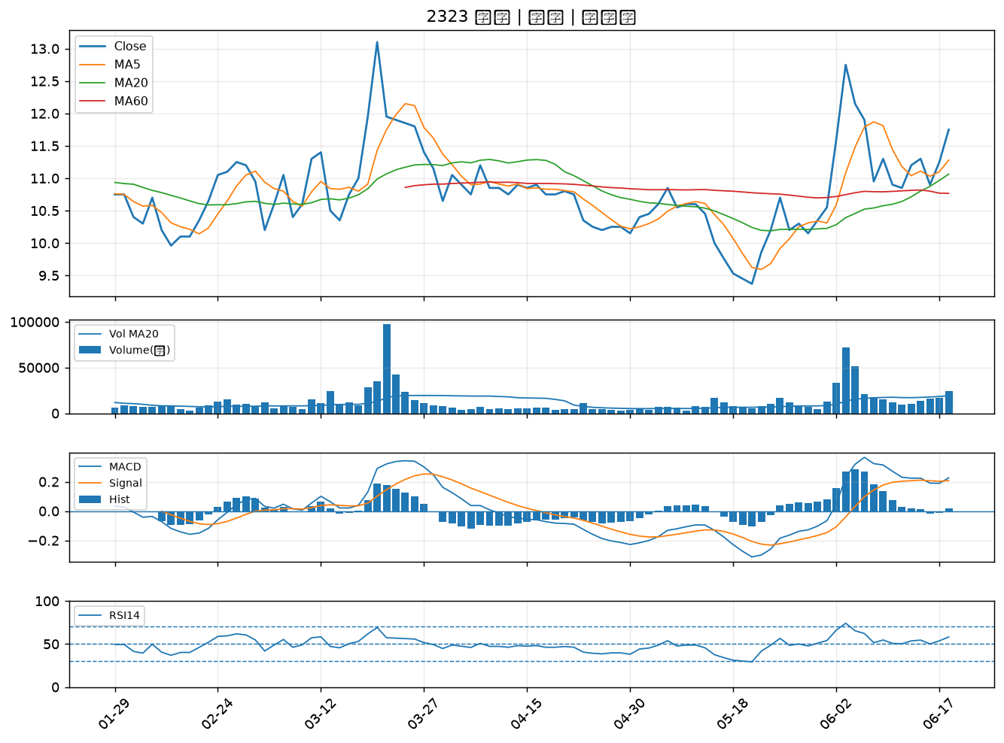

6672 騰輝電子-KY｜A級
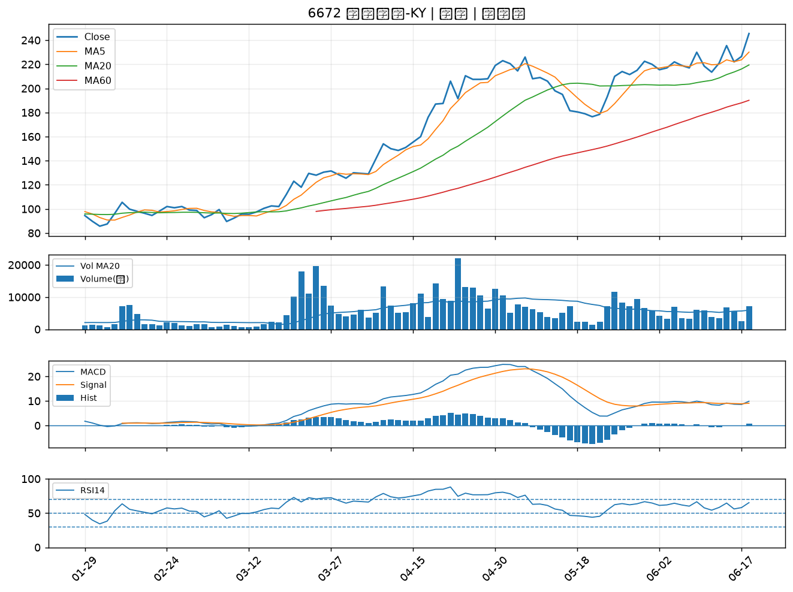

3003 健和興｜A級
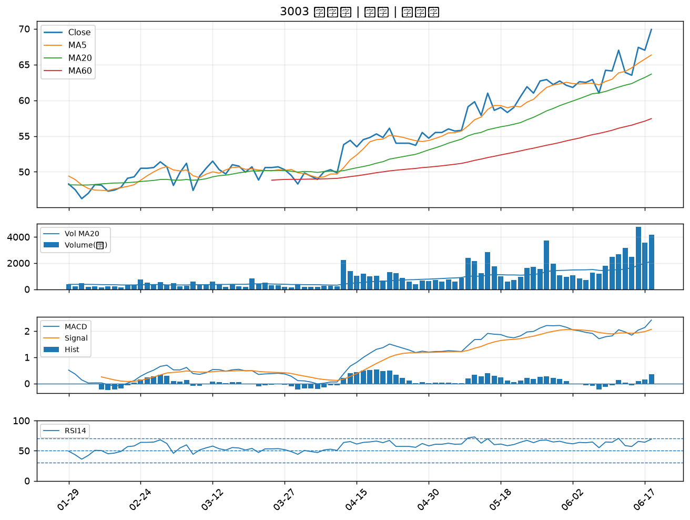

2890 永豐金｜B級
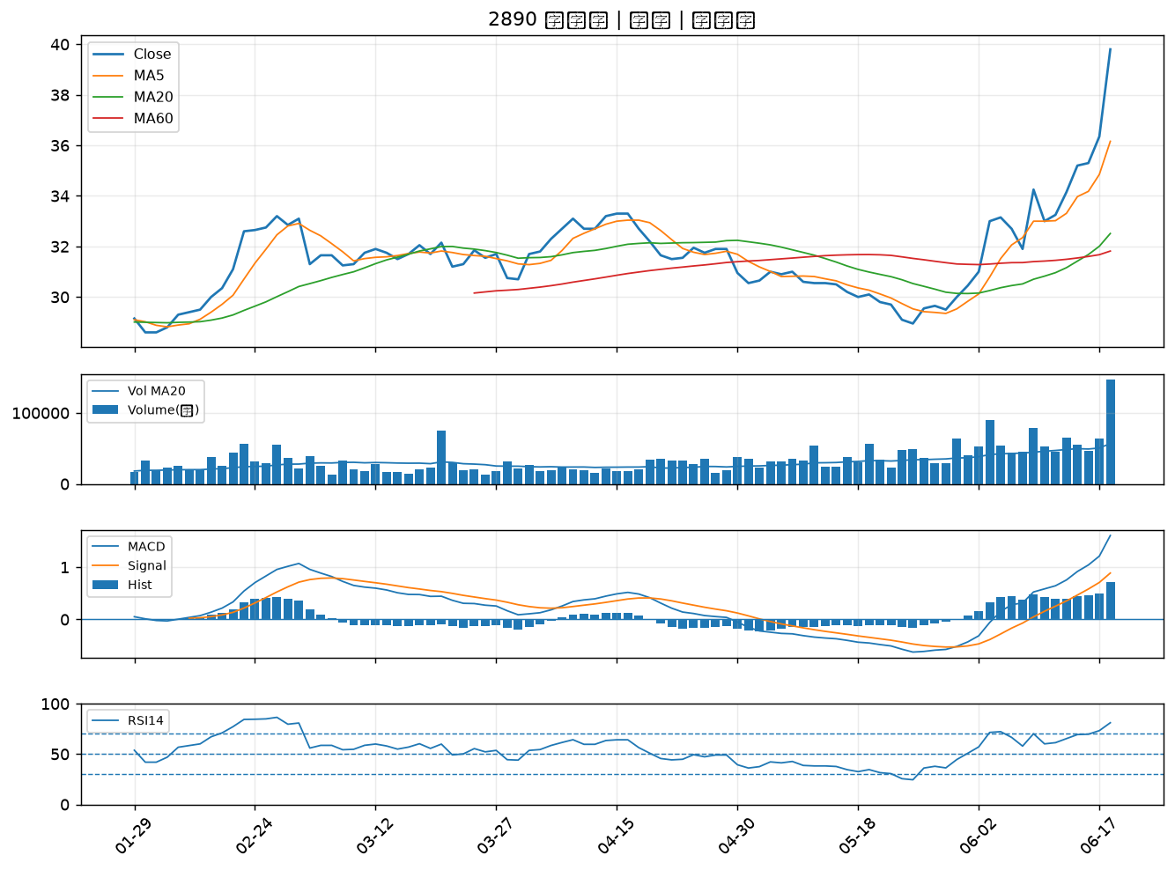

2886 兆豐金｜B級

